2日目 順位決定対戦表
第2日目 |  |  | 5/28（日） 6/3（予備日） 大麻生グラウンド Dピッチ・Eピッチ

 |  | 成田 |  |  |  |  |  |  | 江南南ブルーベリー |  |  |  |  |  |  |  | 籠原
A

江南南アップル |  |  |  | 熊谷西 |  | 熊谷南 |  |  |  |  | 大幡 |  |  | 熊谷東 |  |  |  |  | フォルゴーレ

１位グループ |  |  | 成田 |  | 江南南アップル |  |  | 熊谷西 |  |  |  | 勝点 | 得点 | 失点 |  | 得失点差 |  | 順位
成田 |  |  |  |  | 0 - 2 |  |  | 1 - 0 |  |  |  | 3 | 1 | 2 |  | -1 |  | 2
江南南アップル |  |  | 2 - 0 |  |  |  |  | 1 - 6 |  |  |  | 3 | 3 | 6 |  | -3 |  | 3
熊谷西 |  |  | 0 - 1 |  | 6 - 1 |  |  |  |  |  |  | 3 | 6 | 2 |  | 4 |  | 1

２位グループ |  |  | 江南南ブルーベリー |  | 熊谷南 |  |  | 大幡 |  |  |  | 勝点 | 得点 | 失点 |  | 得失点差 |  | 順位
江南南ブルーベリー |  |  |  |  | 14 - 0 |  |  | 10 - 0 |  |  |  | 6 | 24 | 0 |  | 24 |  | 1
熊谷南 |  |  | 0 - 14 |  |  |  |  | 2 - 2 |  |  |  | 1 | 2 | 16 |  | -14 |  | 3
大幡 |  |  | 0 - 10 |  | 2 - 2 |  |  |  |  |  |  | 1 | 2 | 12 |  | -10 |  | 2

３位グループ |  |  | 籠原 |  | 熊谷東 |  |  | フォルゴーレ |  |  |  | 勝点 | 得点 | 失点 |  | 得失点差 |  | 順位
籠原 |  |  |  |  | 4 - 5 |  |  | 3 - 1 |  |  |  | 3 | 7 | 6 |  | 1 |  | 2
熊谷東 |  |  | 5 - 4 |  |  |  |  | 3 - 0 |  |  |  | 6 | 8 | 4 |  | 4 |  | 1
フォルゴーレ |  |  | 1 - 3 |  | 0 - 3 |  |  |  |  |  |  | 0 | 1 | 6 |  | -5 |  | 3

Dピッチ 設営チーム： 大幡 |  |  |  |  |  |  |  |  | 本部設営： 江南南アップル
試合時間 20-5-20 |  |  | 対戦チーム |  |  |  |  |  |  |  |  |  |  |  | 主・４ |  |  | 副審
① | 9:00:00 |  | 江南南ブルーベリー |  |  |  | 14 - 0 |  |  | 熊谷南 |  |  |  |  | 成田 |  |  | 江南南アップル
② | 10:00:00 |  | 成田 |  |  |  | 0 - 2 |  |  | 江南南アップル |  |  |  |  | 江南南ブルーベリー |  |  | 熊谷南
③ | 11:00:00 |  | 熊谷南 |  |  |  | 2 - 2 |  |  | 大幡 |  |  |  |  | 江南南アップル |  |  | 熊谷西
④ | 12:00:00 |  | 江南南アップル |  |  |  | 1 - 6 |  |  | 熊谷西 |  |  |  |  | 熊谷南 |  |  | 大幡
⑤ | 13:00:00 |  | 大幡 |  |  |  | 0 - 10 |  |  | 江南南ブルーベリー |  |  |  |  | 熊谷西 |  |  | 成田
⑥ | 14:00:00 |  | 熊谷西 |  |  |  | 0 - 1 |  |  | 成田 |  |  |  |  | 大幡 |  |  | 江南南ブルーベリー

Eピッチ 設営チーム： 熊谷南
試合時間 20-5-20 |  |  | 対戦チーム |  |  |  |  |  |  |  |  |  |  |  | 主・４ |  |  | 副審
① | 9:00:00 |  | 籠原 |  |  |  | 4 - 5 |  |  | 熊谷東 |  |  |  |  | フォルゴーレ |  |  | 当該
② | 9:50-10:40 |  | 空き時間50分
③ | 10:40:00 |  | 熊谷東 |  |  |  | 3 - 0 |  |  | フォルゴーレ |  |  |  |  | 籠原 |  |  | 当該
④ | 11:30-12:20 |  | 空き時間50分
⑤ | 12:20:00 |  | フォルゴーレ |  |  |  | 1 - 3 |  |  | 籠原 |  |  |  |  | 熊谷東 |  |  | 当該

くまぴあ案内図
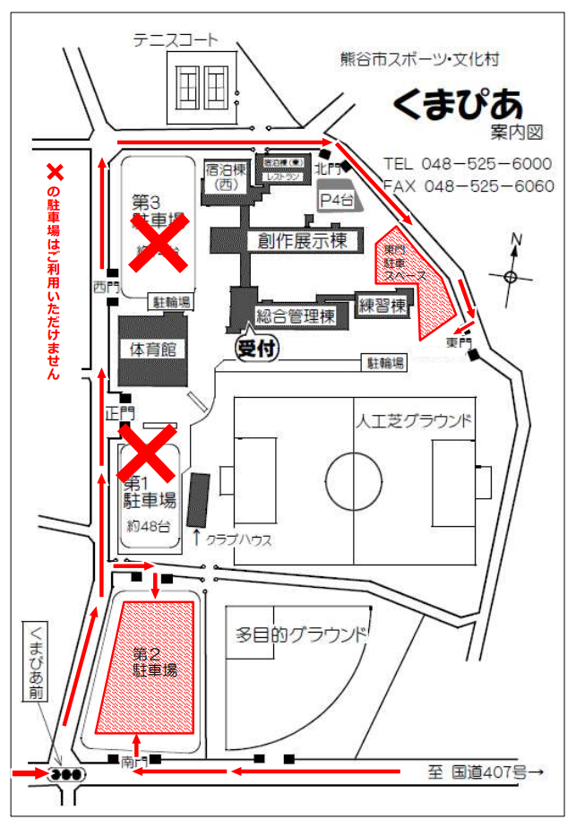

チーム待機場所

観戦席
本部
観戦席
Bコート
Aコート

大麻生Gレイアウト
荒川大麻生公園 (少年部長杯レイアウト) |  |  |  |  |  |  |  |  |  |  |  | ゴール置場 駐車禁止
 |  |  |  |  |  |  |  |  |  | 荒川側

 |  | 練習場

 |  |  |  |  |  |  |  |  | グランドゴルフ場使用禁止
 |  |  |  |  |  |  | WC

 |  |  |  |  |  |  |  | 練習場

本部
 |  |  | ● |  | ●

 |  |  |  |  |  | 観 戦 |  |  |  | 観 戦
 |  | 選手
 |  |  | Eピッチ 68x50 |  |  |  |  | ● |  |  |  |  | ●
 |  |  |  |  |  |  |  |  |  |  | Dピッチ 68x50

 |  | 選手
 |  |  |  |  |  |  |  | ● |  |  |  |  | ●

 |  |  |  |  |  |  |  |  |  | 選手 |  | 選手
 |  |  | ● |  | ● |  | WC |  | 身障者ｽﾍﾟｰｽ 駐車禁止

 |  |  |  |  |  |  |  |  |  |  | 駐車場

 |  |  |  |  | ソフトボール場 使用注意

 |  |  |  |  |  |  | 野鳥の会の駐車場 (コーン設置スペース) は、駐車禁止です。

 |  | スロープ、土手につながります。

注意事項 |  |  |  | ※ 9時から14時までの車両循環ルール：時計反対まわり

1 | 駐車場の身障者スペースには対象者以外は駐車しないようにしてください。

2 | 荒川側ゴール置場には駐車しないようにしてください。

3 | 公園内外周道路に駐車する場合はグランド側に駐車しないようにしてください。

4 | アップスペースはお互いの状況を確認し譲り合って使用ください。

5 | グランドゴルフ場の使用はできません。ソフトボール場は注意して使用してください。

6 | ゴミは持ち帰り美化にご協力願います。

7 | 公園内は禁煙です。

8 | 自チームベンチサイドのゴール裏にボールパーソン２名のご協力をお願いします。
 | ●＝ボールパーソン

くまぴあ駐車許可証
駐車許可証

大会名: 熊谷市サッカー協会 第29回 少年部長杯 (U-10)

チーム名:

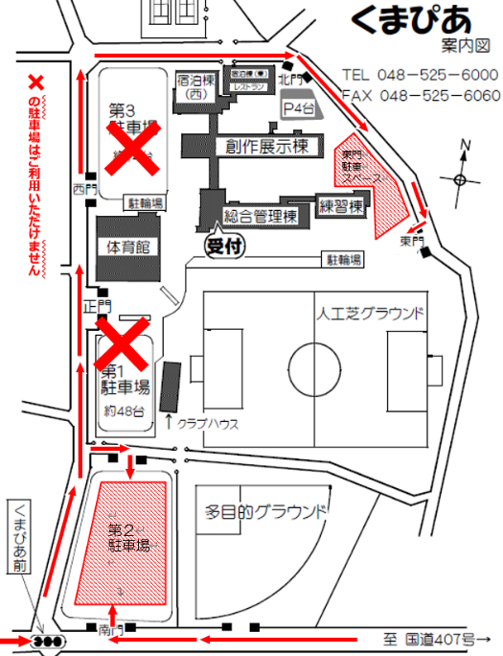
 |  | 許可期日 2023年 5月27日(土)

x

 | ※ 左図の×の駐車場は、お使いいただけません。

 | ※ 許可証はダッシュボード運転席前に掲示してください。

 | ※ 送迎以外の常時駐車は1チーム10台です。

 | 熊谷市サッカー協会 少年部

